PHÚC
CÔNG TY TNHH DỊCH VỤ KẾ TOÁN AN AN |  |  | CỘNG HOÀ XÃ HỘI CHỦ NGHĨA VIỆT NAM
Địa chỉ : Ấp Mới 2, Xã Mỹ Hạnh Nam, Huyện Đức Hòa, Tỉnh Long An |  |  | Độc lập - Tự do - Hạnh phúc
 |  |  | Cần Thơ, ngày 05 tháng 09 năm 2026

BÁO CÁO KẾT QUẢ CÔNG VIỆC
Họ và tên: Bùi Vĩnh Phúc
Bộ phận công tác: Văn phòng Cần Thơ
STT | TÊN CÔNG TY | CÔNG VIỆC | KẾT QUẢ | CHƯA LÀM ĐƯỢC | PHÍ DVKT/chưa VAT | CÔNG NỢ | NGÀY NỘP BC | KHÓ KHĂN VƯỚNG MẮC | NHỮNG CHỨNG TỪ GÌ CẦN BC CHO CTY | NGÀY GIAO CHỨNG TỪ CHO CTY | GHI CHÚ | ĐÁNH GIÁ LÃNH ĐẠO

1 | HỘ KINH DOANH CỬA HÀNG VLXD - TTNT DAO QUỲNH | - Xuất hóa đơn - Tổng hợp kiểm tra tồn kho báo khách khi thiếu - Nhập mẫu số S2a - HKD - Lập bảng kê và lên tờ khai thuế quý 3 | - Đã xuất HĐ cho khách - Nhập HĐ mua/bán ra vào đến ngày 30/09/2026 - Đã in xong chứng từ mua vào bán ra đến ngày 31/08/2026 - Nộp tờ khai thuế quý 3, đã được chấp nhận |  | 1.500.000/ tháng bao gồm BHXH | 0
2 | CÔNG TY TNHH THƯƠNG MẠI DỊCH VỤ ĐIỆN LẠNH TIẾN THANH | - Xuất hóa đơn - In HĐ chứng từ - Tổng hợp kiểm tra tồn kho báo khách khi thiếu - Làm báo giá và nghiệm thu khi có phát sinh - Đối chiếu nợ phải thu, phải trả đến ngày 31/07/2026 - Lập bảng kê và lên tờ khai thuế quý 3 | - Nhập HĐ mua vào bán ra đến ngày 31/08/2026 - Đã in xong chứng từ mua vào bán ra đến ngày 31/08/2026 Đã nhập sổ phụ đến 31/07/2026 |  | 2.000.000/ tháng bao gồm BHXH | 2,200,000 | 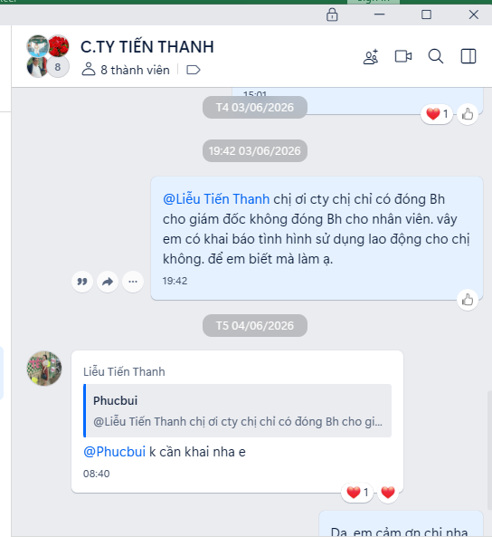
3 | CÔNG TY TNHH SẢN XUẤT MÁI CHE YOUCHUANG VIỆT NAM | - Xuất hoá đơn - Nhập hoá đơn mua vào/bán ra - Nhập tờ khái hàng nhập khẩu - Lập bảng kê và lên tờ khai thuế quý 3 | - Đã xuất hóa đơn - Nhập HĐ mua vào bán ra đến ngày 30/09/2026 Đã nhập sổ phụ đến 31/08/2026. |  | 4 Tr/tháng
4 | HKD DIỄM THƯ | - Xuất HĐ Cho Khách khi cần - Lập bảng kê và lên tờ khai thuế quý 3 | - Đã xuất hóa đơn và in HD từ tháng 8/2026 Khách báo không có lao động - Nộp tờ khai thuế quý 3, đã được chấp nhận |  | 3tr/quý | 0
5 | CÔNG TY TNHH SẢN XUẤT - THƯƠNG MẠI ĐỨC LỢI | - Nhập chứng từ đầu ra, đầu vào T09/2026 - Lập bảng kê, lên tờ khai thuế GTGT T09/2026 | - Nhập chứng từ đầu ra, đầu vào T09/2026 |  | 15.000.000/quý
5 | CÔNG TY TNHH MEGA CHỢ GIÁ SỈ | - Xuất hoá đơn - Nhập hoá đơn mua vào/bán ra | - Nhập chứng từ đầu ra, đầu vào T09/2026 |  |  | Miễn phí 3 tháng bắt đầu thu từ tháng 07/2026
 |  | GHI CHÚ:
 |  | *
 |  | *
 |  | *
 |  | *
 |  | *

